Sheet1
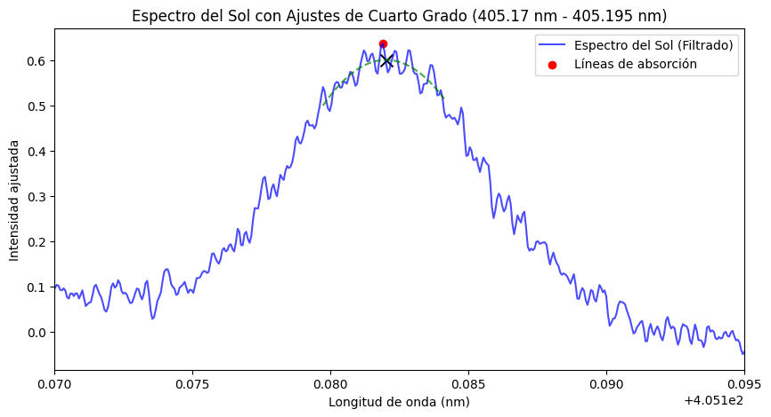
Lambda Natural | lambda Observado | Flujo | Velocida Calulada
405.1819 | 405.18201004 | 0.60065090656 | -552

